Och-uk-odd_Kaptur_ucieczkowy
 |  |  |  |  | baza-nw.ciop.pl
Kalkulator naddatków wymiarowych wynikających stosowania środków ochrony układu oddechowego
Środki ochrony układu oddechowego
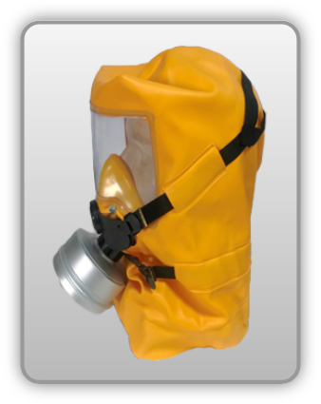 | Kaptur ucieczkowy
Zagrożenia | 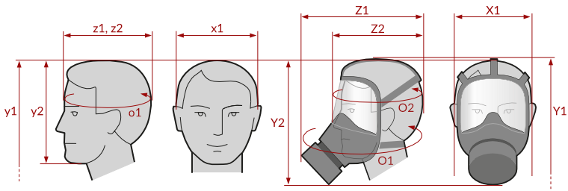
• Inhalacyjne pyłowe (aerozole stałe i ciekłe)

Kalkulator naddatków wymiarowych maski pełnotwarzowej z filtrami
Typ NW | miara antropo­metryczna y1, y2, x1, z1, z2, o1, o2 [cm] | wymiar całkowity Y1, Y2, X1, Z1, Z2, O1, O2 [cm] |  | wymiar naddatku [cm] |  | przyrost względny [%]
 |  | min | max | min | max | min | max
NW wysokości ciała człowieka Y1 (góra) | 170.0 | 171.0 | 172.0 | 1.0 | 2.0 | 0.6 | 1.2
NW wysokości Y2 (dół) | 21.0 | 28.0 | 29.0 | 7.0 | 8.0 | 33.3 | 38.1
NW szerokości X1 (komplet) | 16.8 | 18.5 | 19.8 | 1.7 | 3.0 | 10.1 | 17.9
NW głębokości Z1 (komplet) | 18.8 | 31.0 | 34.0 | 12.2 | 15.2 | 64.9 | 80.9
NW głębokości Z2 (wizjer) | 18.8 | 21.8 | 23.8 | 3.0 | 5.0 | 16.0 | 26.6
NW obwodu O1 (komplet) | 57.0 | 85.0 | 89.0 | 28.0 | 32.0 | 49.1 | 56.1
NW obwodu O2 (wizjer) | 57.0 | 65.3 | 68.0 | 8.3 | 11.0 | 14.6 | 19.3

Opracowano na podstawie wyników V etapu programu wieloletniego „Poprawa bezpieczeństwa i warunków pracy”, finansowanego w zakresie badań naukowych i prac rozwojowych ze środków Narodowego Centrum Badań i Rozwoju. Projekt I.PB.10: Opracowanie danych do nowego atlasu miar człowieka, związanych ze stosowaniem środków ochrony indywidualnej z uwzględnieniem wybranych parametrów widzenia. Koordynator programu: Centralny Instytut Ochrony Pracy – Państwowy Instytut Badawczy.

